文档
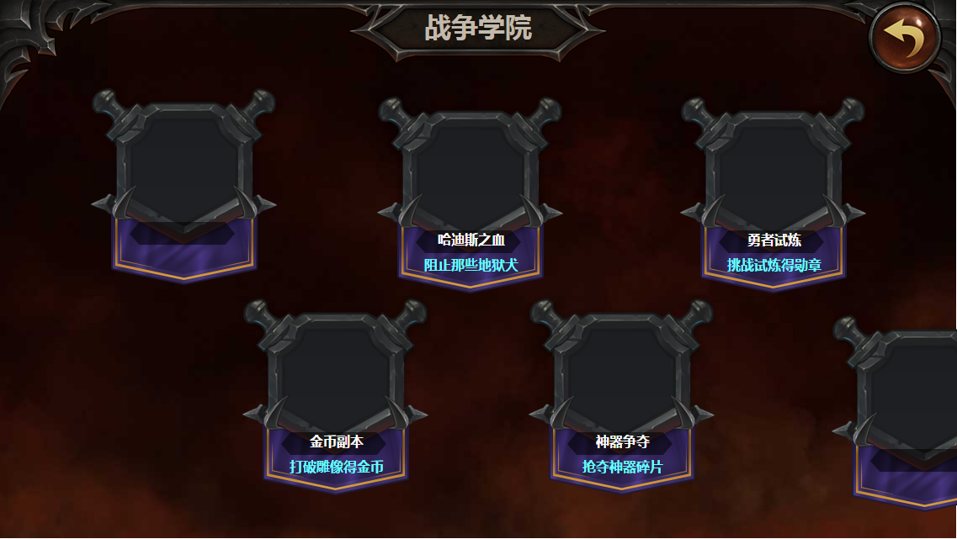
设计目的
 | 1.提供日常玩法
 | 2.发放基本的日常奖励

 | 玩法介绍
 | 1.通过完成随机给出的任务，获得随机的奖励。
 | 2.完成任务获得特殊代币金苹果，可以在对应的兑换商店兑换物品。

详细规则

 | 活动入口
 | 活动通过战争学院进入，具体开放条件待定。

 | 随机任务
 | 进入时随机给出四个任务，要求完成对应的目标。
 | 1.通过在配置表中填写room表/关卡表/副本ID来生成具体的关卡，屏蔽掉落和通关条件的设置
 | 2.通过在配置表中填写room表/通关条件表/条件ID来生成对应的通关条件
 | 3.通过在配置表中填写随机权重来抽取对应条件下的任务

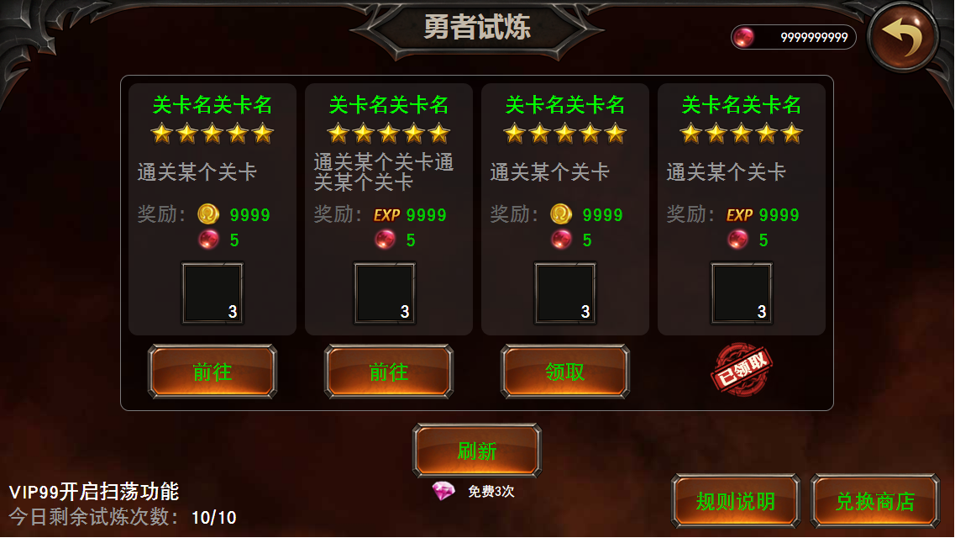
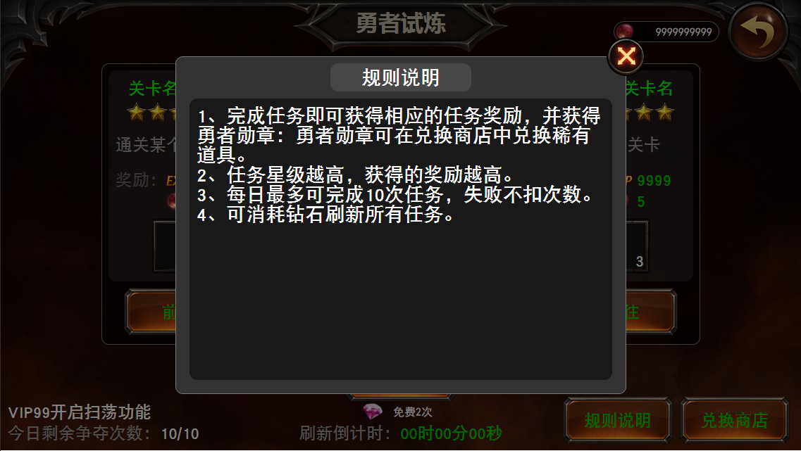
 | 随机奖励
 | 1.试炼任务分为五个星级，针对每个任务随机星级，配置表填写不同星级的随机权重如下：
 |  | 星级 | 权重
 |  | 1 | 16
 |  | 2 | 8
 |  | 3 | 4
 |  | 4 | 2
 |  | 5 | 1
 | 2.根据玩家的等级、挑战的类型和随机到的星级，查配置表得到任务的奖励：
 |  | 等级 | 星级 | 挑战类型 | 金苹果奖励 | 金币奖励 | 经验奖励 | 道具奖励抽取库ID
 |  | 1 | 1 |  | 1 | 120 | 120 | XXX
 |  | 1 | 2 |  | 2 | 140 | 140 | XXX
 |  | 1 | 3 |  | 3 | 160 | 160 | XXX
 |  | 1 | 4 |  | 4 | 180 | 180 | XXX
 |  | 1 | 5 |  | 5 | 200 | 200 | XXX
 |  | 2 | 1 |  | 1 | 130 | 130 | XXX
 |  | 2 | 2 |  | 2 | 150 | 150 | XXX
 |  | 2 | 3 |  | 3 | 170 | 170 | XXX
 |  | 2 | 4 |  | 4 | 190 | 190 | XXX
 |  | 2 | 5 |  | 5 | 210 | 210 | XXX
 |  | …… | …… |  | …… | …… | …… | ……
 |  | 1)金币奖励和经验奖励并不会共存，50%概率（通过配置表设置各自权重）抽取其中一个（在界面上是在同一区域显示的，如右图所示）
 |  | 2)道具只抽取一种（数目可以有随机），并显示在对应的位置
 | 3.点击刷新按钮可以直接立即重新随机四个新的试炼任务，每天可以免费刷新3次（配置表）
 | 4.免费刷新次数用完之后，再次刷新需要花费2颗钻石（配置表），下一次刷新需要花费4颗钻石（随次数递增2颗，递增数可通过配置表设置）
 | 5.当前四个任务全部完成后，立即自动进行一次刷新。

 | 试炼进行
 | 1.选中挑战的标签，通过前往按钮前往对应的关卡进行相应的挑战
 | 2.成功后退出战斗回到主城自动弹出此界面以便玩家领取奖励
 |  | 1)挑战成功后扣除剩余试炼次数1
 |  |  | A)剩余次数为0时不能领取奖励（仿外挂发包）
 |  |  | B)若扣除后剩余试炼次数为0则移除所有的前往、领取按钮
 |  |  | C)挑战失败后不扣除剩余试炼次数
 |  | 2)领取奖励后获得挑战对应的奖励
 |  | 3)将领取按钮替换为已领取的标识
 | 3.刷新操作时若存在可领取状态的任务时需要弹窗提示“现在有可以领取奖励，刷新后将无法领取到，确定要刷新吗？”
 | 4.刷新操作时若存在四星、五星任务时需要弹窗提示“当前存在星级（奖励）较高的任务，刷新后将错过，确定要刷新吗？”
 | 4.刷新操作重新抽取后的所有任务都是不可领取状态（即刷新掉了已领取的状态）

 | VIP开启扫荡
 | 到达一定VIP等级（待定）后，扫荡对应关卡也可以试为完成试炼。未满足此条件者，需要进入关卡并通过。

 | 每日剩余试炼次数
 | 每日剩余试炼次数为10次（写入配置表）
 | 每日剩余试炼次数在换日时补满
 | 目前没有其他增加每日剩余试炼次数的途径

 | 规则说明
 | 点击规则说明按钮弹出规则说明窗口，如右图所示。

 | 兑换商店
 | 点击兑换商店跳转至兑换商店通用界面（暂缺，不管）中金苹果对应的标签页。

相关美术需求

 | 1.相关界面拼接
 | 2.金苹果图标（30*30）
 | 3.战争学院对应入口图标

